Activité
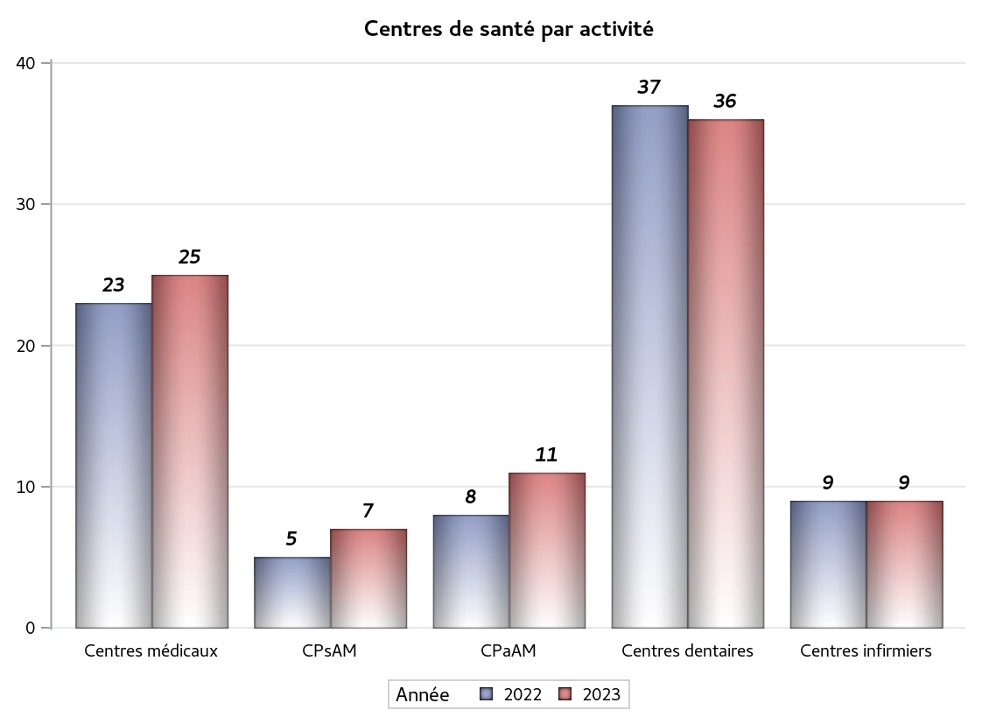

Implantation
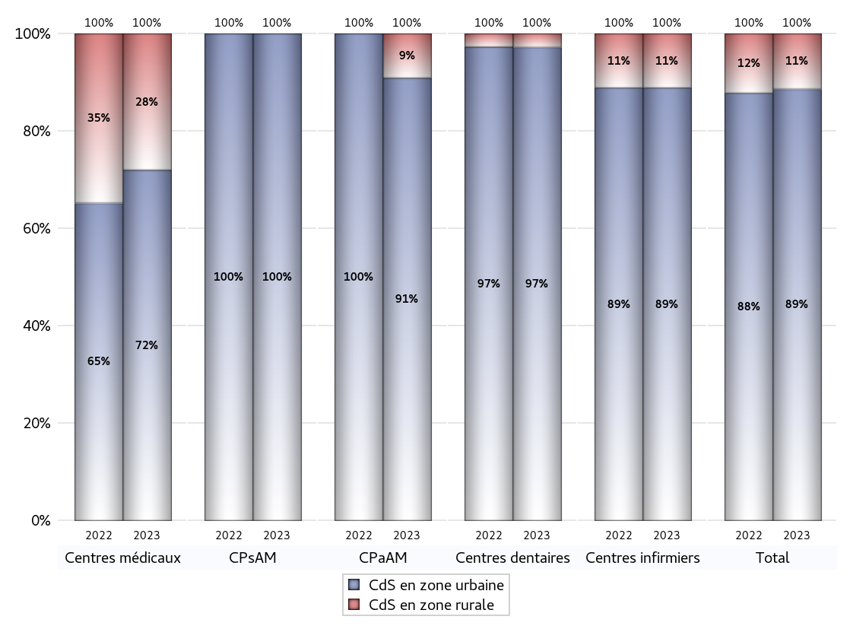
ZONE D'IMPLANTATION DES CENTRES
 | centres médicaux |  |  | Centres de santé polyvalents sans auxiliaires médicaux CPsAM |  | Centres de santé polyvalents avec auxiliaires médicaux CPaAM |  | Total centres à activité médicale | Centres de santé dentaires |  |  | Centres de santé infirmiers |  | Grand Total | Dont centres de santé pluri professionnels
 | avec MG et avec auxiliaires médicaux | avec MG et sans auxiliaires médicaux | sans MG | avec MG | sans MG | avec MG | sans MG |  | avec MG et avec auxiliaires médicaux | avec MG et sans auxiliaires médicaux | sans MG | avec MG | sans MG
CdS en zone urbaine | 2 | 16 | 0 | 3 | 4 | 7 | 3 | 35 | 0 | 0 | 35 | 0 | 8 | 78 | 11
Sous total zone urbaine | 18 |  |  | 7 |  | 10 |  |  | 35 |  |  | 8
Dont QPV | 0 | 1 | 0 | 0 | 1 | 2 | 0 | 4 | 0 | 0 | 1 | 0 | 0 | 5 | 2
Dont quartier vécu | 0 | 2 | 0 | 1 | 0 | 1 | 0 | 4 | 0 | 0 | 1 | 0 | 1 | 6 | 2
Dont zone prioritaire du SROS | 2 | 15 | 0 | 3 | 3 | 5 | 0 | 28 | 0 | 0 | 27 | 0 | 3 | 58 | 9
CdS en zone rurale | 0 | 7 | 0 | 0 | 0 | 1 | 0 | 8 | 0 | 0 | 1 | 0 | 1 | 10 | 1
Sous total zone rurale | 7 |  |  | 0 |  | 1 |  |  | 1 |  |  | 1
Dont zone prioritaire du SROS | 0 | 7 | 0 | 0 | 0 | 1 | 0 | 8 | 0 | 0 | 1 | 0 | 1 | 10 | 1
Total(sous total zone urbaine + sous total zone rurale) | 25 |  |  | 7 |  | 11 |  | 43 | 36 |  |  | 9 |  | 88 | 12

Gestionnaires
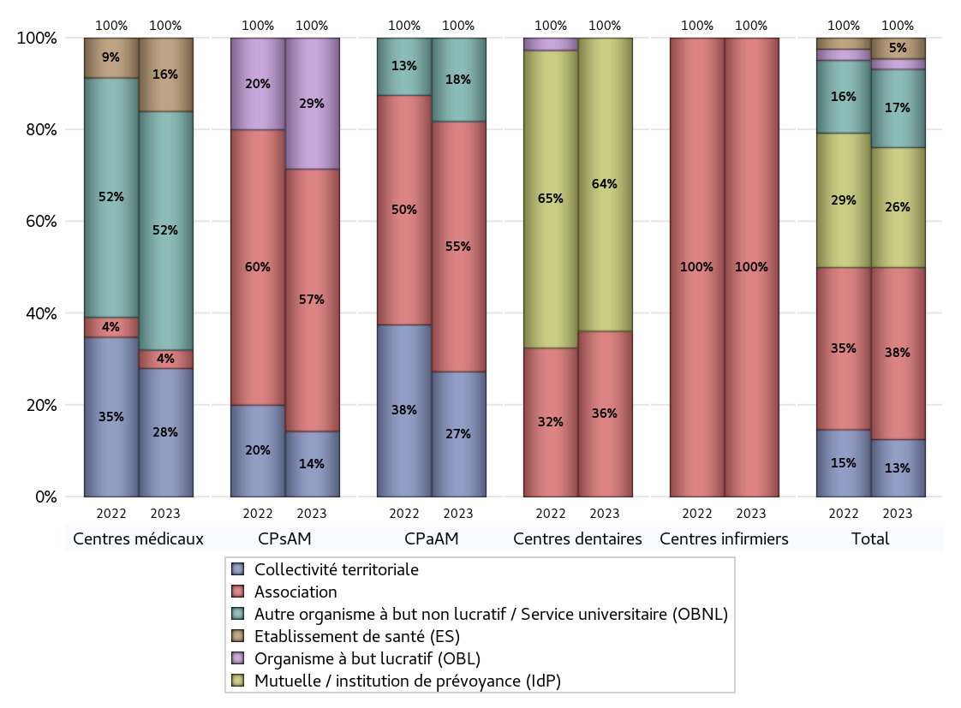
NOMBRE DE CENTRES DE SANTE PAR GESTIONNAIRE
 | centres médicaux |  |  | Centres de santé polyvalents sans auxiliaires médicaux CPsAM |  | Centres de santé polyvalents avec auxiliaires médicaux CPaAM |  | Total centres à activité médicale | Centres de santé dentaires |  |  | Centres de santé infirmiers |  | Grand Total | Dont centres de santé pluri professionnels
 | avec MG et avec auxiliaires médicaux | avec MG et sans auxiliaires médicaux | sans MG | avec MG | sans MG | avec MG | sans MG |  | avec MG et avec auxiliaires médicaux | avec MG et sans auxiliaires médicaux | sans MG | avec MG | sans MG
Collectivité territoriale | 2 | 5 | 0 | 1 | 0 | 3 | 0 | 11 | 0 | 0 | 0 | 0 | 0 | 11 | 6
Sous total Collectivité territoriale | 7 |  |  | 1 |  | 3 |  |  | 0 |  |  | 0
Association | 0 | 1 | 0 | 1 | 3 | 3 | 3 | 11 | 0 | 0 | 13 | 0 | 9 | 33 | 3
Sous total Association | 1 |  |  | 4 |  | 6 |  |  | 13 |  |  | 9
Mutuelle / institution de prévoyance (IdP) | 0 | 0 | 0 | 0 | 0 | 0 | 0 | 0 | 0 | 0 | 23 | 0 | 0 | 23 | 0
Sous total IdP | 0 |  |  | 0 |  | 0 |  |  | 23 |  |  | 0
Organisme de sécurité sociale (OSS) | 0 | 0 | 0 | 0 | 0 | 0 | 0 | 0 | 0 | 0 | 0 | 0 | 0 | 0 | 0
Sous total OSS | 0 |  |  | 0 |  | 0 |  |  | 0 |  |  | 0
Autre organisme à but non lucratif / Service universitaire (OBNL) | 0 | 13 | 0 | 0 | 0 | 2 | 0 | 15 | 0 | 0 | 0 | 0 | 0 | 15 | 2
Sous total OBNL | 13 |  |  | 0 |  | 2 |  |  | 0 |  |  | 0
Organisme à but lucratif (OBL) | 0 | 0 | 0 | 1 | 1 | 0 | 0 | 2 | 0 | 0 | 0 | 0 | 0 | 2 | 1
Sous total OBL | 0 |  |  | 2 |  | 0 |  |  | 0 |  |  | 0
Autre organisme à but lucratif | 0 | 0 | 0 | 0 | 0 | 0 | 0 | 0 | 0 | 0 | 0 | 0 | 0 | 0 | 0
Sous total Autre OBL | 0 |  |  | 0 |  | 0 |  |  | 0 |  |  | 0
Etablissement de santé (ES) | 0 | 4 | 0 | 0 | 0 | 0 | 0 | 4 | 0 | 0 | 0 | 0 | 0 | 4 | 0
Sous total ES | 4 |  |  | 0 |  | 0 |  |  | 0 |  |  | 0
Etat | 0 | 0 | 0 | 0 | 0 | 0 | 0 | 0 | 0 | 0 | 0 | 0 | 0 | 0 | 0
Sous total SU | 0 |  |  | 0 |  | 0 |  |  | 0 |  |  | 0
Total | 25 |  |  | 7 |  | 11 |  | 43 | 36 |  |  | 9 |  | 88 | 12

Effectifs
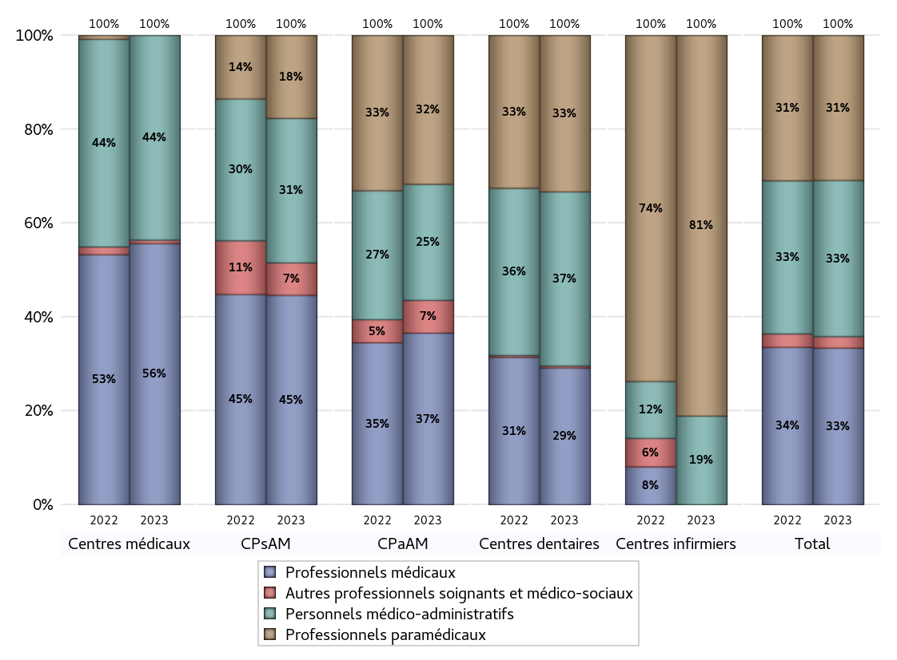
EFFECTIFS DES CENTRES
 | centres médicaux | Centres de santé polyvalents sans auxiliaires médicaux CPsAM | Centres de santé polyvalents avec auxiliaires médicaux CPaAM | Total centres à activité médicale | Centres de santé dentaires | Centres de santé infirmiers | Grand Total
Professionnels médicaux (1) | 74 | 58 | 68 | 200 | 139 | 0 | 339
Dont Médecins généralistes | 69 | 14 | 31 | 114 | 0 | 0 | 114
Dont Autres médecins spécialistes | 4 | 15 | 26 | 45 | 0 | 0 | 45
Dont Sages-Femmes | 0 | 1 | 0 | 1 | 0 | 0 | 1
Dont Chrirurgiens dentistes | 0 | 27 | 8 | 35 | 139 | 0 | 174
Dont Autres professionnels médicaux | 1 | 1 | 3 | 5 | 0 | 0 | 5
Professionnels paramédicaux (2) | 0 | 23 | 59 | 82 | 159 | 73 | 314
Dont Infirmiers | 0 | 0 | 34 | 34 | 0 | 73 | 107
Dont Assistants dentaires | 0 | 21 | 7 | 28 | 159 | 0 | 187
Dont Autres | 0 | 2 | 18 | 20 | 0 | 0 | 20
Pharmaciens (3) | 0 | 0 | 0 | 0 | 0 | 0 | 0
Total Professionnels de santé (1)+(2)(+3) | 74 | 81 | 127 | 282 | 298 | 73 | 653
Autres professionnels soignants et médico-sociaux (4) | 1 | 9 | 13 | 23 | 2 | 0 | 25
Personnels médico-administratifs (5) | 58 | 40 | 46 | 144 | 177 | 17 | 338
Total (1)+(2)+(3)+(4)+(5) | 133 | 130 | 186 | 449 | 477 | 90 | 1016

Fonctionnement
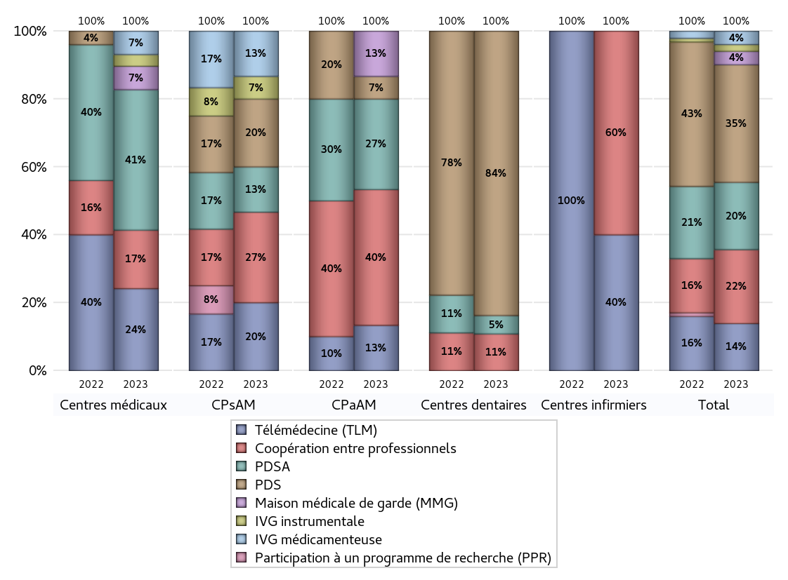
FONCTIONNEMENT(PDSA/MMG/IVG/TLM/PPR/COOP)
 | centres médicaux |  |  | Centres de santé polyvalents sans auxiliaires médicaux CPsAM |  | Centres de santé polyvalents avec auxiliaires médicaux CPaAM |  | Total centres à activité médicale | Centres de santé dentaires |  |  | Centres de santé infirmiers |  | Grand Total | Dont centres de santé pluri professionnels
 | avec MG et avec auxiliaires médicaux | avec MG et sans auxiliaires médicaux | sans MG | avec MG | sans MG | avec MG | sans MG |  | avec MG et avec auxiliaires médicaux | avec MG et sans auxiliaires médicaux | sans MG | avec MG | sans MG
PDSA au sein du centre | 2 | 2 | 0 | 1 | 1 | 1 | 0 | 7 | 0 | 0 | 2 | 0 | 0 | 9 | 4
PDSA en dehors du centre | 0 | 8 | 0 | 0 | 0 | 3 | 0 | 11 | 0 | 0 | 0 | 0 | 0 | 11 | 3
Sous total 1 PDSA | 2 | 10 | 0 | 1 | 1 | 4 | 0 | 18 | 0 | 0 | 2 | 0 | 0 | 20 | 7
Sous total PDSA | 12 |  |  | 2 |  | 4 |  |  | 2 |  |  | 0
PDS au sein du centre | 0 | 0 | 0 | 1 | 2 | 1 | 0 | 4 | 0 | 0 | 31 | 0 | 0 | 35 | 2
PDS en dehors du centre | 0 | 0 | 0 | 0 | 0 | 0 | 0 | 0 | 0 | 0 | 0 | 0 | 0 | 0 | 0
Sous Total 1 PDS | 0 | 0 | 0 | 1 | 2 | 1 | 0 | 4 | 0 | 0 | 31 | 0 | 0 | 35 | 2
Sous total PDS | 0 |  |  | 3 |  | 1 |  |  | 31 |  |  | 0
Maison médicale de garde (MMG) | 0 | 2 | 0 | 0 | 0 | 2 | 0 | 4 | 0 | 0 | 0 | 0 | 0 | 4 | 2
Sous total MMG | 2 |  |  | 0 |  | 2 |  |  | 0 |  |  | 0
IVG instrumentale | 0 | 1 | 0 | 1 | 0 | 0 | 0 | 2 | 0 | 0 | 0 | 0 | 0 | 2 | 0
Sous total IVGI | 1 |  |  | 1 |  | 0 |  |  | 0 |  |  | 0
IVG médicamenteuse | 0 | 2 | 0 | 1 | 1 | 0 | 0 | 4 | 0 | 0 | 0 | 0 | 0 | 4 | 0
Sous total IVGM | 2 |  |  | 2 |  | 0 |  |  | 0 |  |  | 0
Télémédecine (TLM) | 1 | 6 | 0 | 2 | 1 | 2 | 0 | 12 | 0 | 0 | 0 | 0 | 2 | 14 | 5
Sous total TLM | 7 |  |  | 3 |  | 2 |  |  | 0 |  |  | 2
Participation à un programme de recherche (PPR) | 0 | 0 | 0 | 0 | 0 | 0 | 0 | 0 | 0 | 0 | 0 | 0 | 0 | 0 | 0
Sous total PPR | 0 |  |  | 0 |  | 0 |  |  | 0 |  |  | 0
Coopération entre professionnels | 1 | 4 | 0 | 2 | 2 | 3 | 3 | 15 | 0 | 0 | 4 | 0 | 3 | 22 | 5
Sous total Coop | 5 |  |  | 4 |  | 6 |  |  | 4 |  |  | 3
Total | 29 |  |  | 15 |  | 15 |  | 59 | 37 |  |  | 5 |  | 101 | 21

Prévention
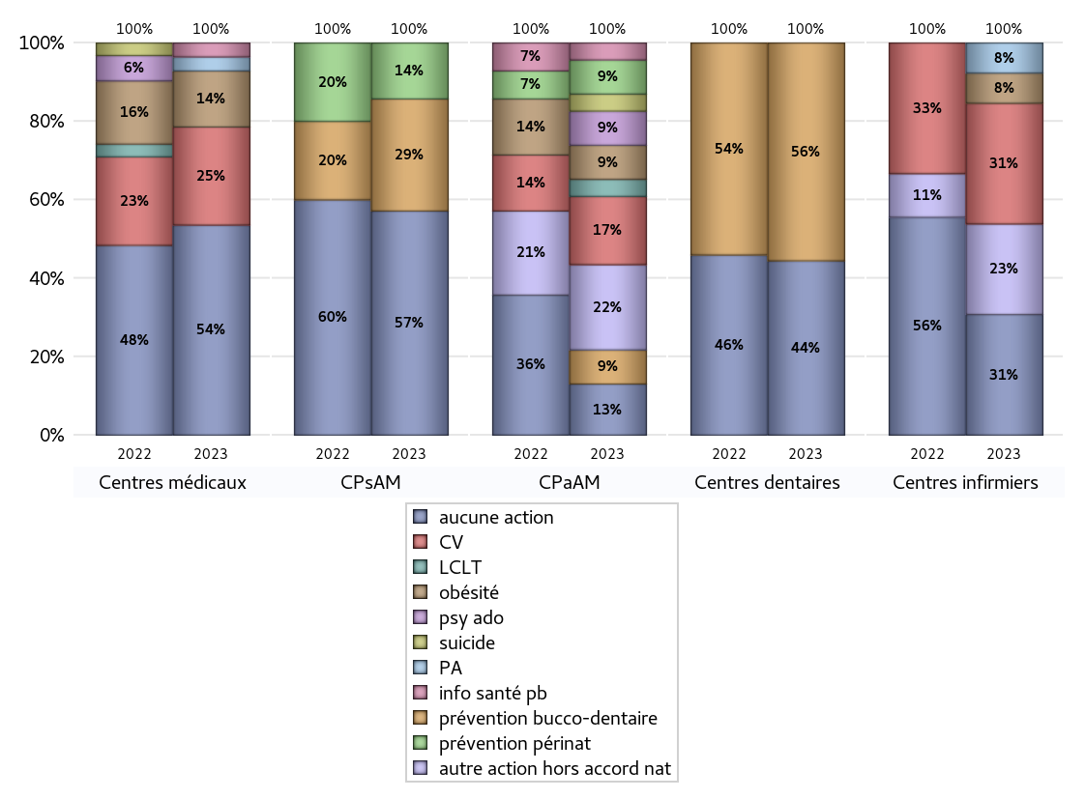
ACTIONS DE PREVENTION
 | centres médicaux |  |  | Centres de santé polyvalents sans auxiliaires médicaux CPsAM |  | Centres de santé polyvalents avec auxiliaires médicaux CPaAM |  | Total centres à activité médicale | Centres de santé dentaires |  |  | Centres de santé infirmiers |  | Grand Total | Dont centres de santé pluri professionnels
 | avec MG et avec auxiliaires médicaux | avec MG et sans auxiliaires médicaux | sans MG | avec MG | sans MG | avec MG | sans MG |  | avec MG et avec auxiliaires médicaux | avec MG et sans auxiliaires médicaux | sans MG | avec MG | sans MG
Aucune action | 0 | 15 | 0 | 2 | 2 | 1 | 2 | 22 | 0 | 0 | 16 | 0 | 4 | 42 | 3
Sous total aucune action | 15 |  |  | 4 |  | 3 |  |  | 16 |  |  | 4
Amélioration de la couverture vaccinale CV) | 0 | 7 | 0 | 0 | 0 | 4 | 0 | 11 | 0 | 0 | 0 | 0 | 4 | 15 | 4
Sous total CV | 7 |  |  | 0 |  | 4 |  |  | 0 |  |  | 4
Lutte contre la tuberculose (LCLT) | 0 | 0 | 0 | 0 | 0 | 1 | 0 | 1 | 0 | 0 | 0 | 0 | 0 | 1 | 1
Sous total LCLT | 0 |  |  | 0 |  | 1 |  |  | 0 |  |  | 0
Surpoids et obésité chez l'enfant | 0 | 4 | 0 | 0 | 0 | 2 | 0 | 6 | 0 | 0 | 0 | 0 | 1 | 7 | 2
Sous total obésité | 4 |  |  | 0 |  | 2 |  |  | 0 |  |  | 1
Souffrance psychique et conduites addictives chez l'adolescent de 12 à 25 ans | 0 | 0 | 0 | 0 | 0 | 2 | 0 | 2 | 0 | 0 | 0 | 0 | 0 | 2 | 2
Sous total souffrance psy ado | 0 |  |  | 0 |  | 2 |  |  | 0 |  |  | 0
Prévention du suicide | 0 | 0 | 0 | 0 | 0 | 1 | 0 | 1 | 0 | 0 | 0 | 0 | 0 | 1 | 1
Sous total prévention suicide | 0 |  |  | 0 |  | 1 |  |  | 0 |  |  | 0
Prévention spécifique en direction des personnes âgées pour les régions non incluses dans les expérimentations PAERPA | 1 | 0 | 0 | 0 | 0 | 0 | 0 | 1 | 0 | 0 | 0 | 0 | 1 | 2 | 1
Sous total prévention PA | 1 |  |  | 0 |  | 0 |  |  | 0 |  |  | 1
Prévention périnatale | 0 | 0 | 0 | 1 | 0 | 2 | 0 | 3 | 0 | 0 | 0 | 0 | 0 | 3 | 2
Sous total prévention périnat | 0 |  |  | 1 |  | 2 |  |  | 0 |  |  | 0
Mission de relais d'information ou d'action de santé publique dans les thèmes visés par l'accord national | 1 | 0 | 0 | 0 | 0 | 1 | 0 | 2 | 0 | 0 | 0 | 0 | 0 | 2 | 2
Sous total info santé pb | 1 |  |  | 0 |  | 1 |  |  | 0 |  |  | 0
Prévention bucco-dentaire (mission de santé publique dentaire ou bilan bucco dentaire) | 0 | 0 | 0 | 0 | 2 | 2 | 0 | 4 | 0 | 0 | 20 | 0 | 0 | 24 | 2
Sous total prévention bucco-dentaire | 0 |  |  | 2 |  | 2 |  |  | 20 |  |  | 0
Autre action non visée dans l'accord national | 0 | 0 | 0 | 0 | 0 | 4 | 1 | 5 | 0 | 0 | 0 | 0 | 3 | 8 | 4
Sous total autre action hors accord nat | 0 |  |  | 0 |  | 5 |  |  | 0 |  |  | 3

Total1 des Centres de santé avec au moins une action | 2 | 8 | 0 | 1 | 2 | 7 | 1 | 21 | 0 | 0 | 20 | 0 | 5 | 46 | 9
Total2 des Centres de santé avec au moins une action | 10 |  |  | 3 |  | 8 |  |  | 20 |  |  | 5

ETP
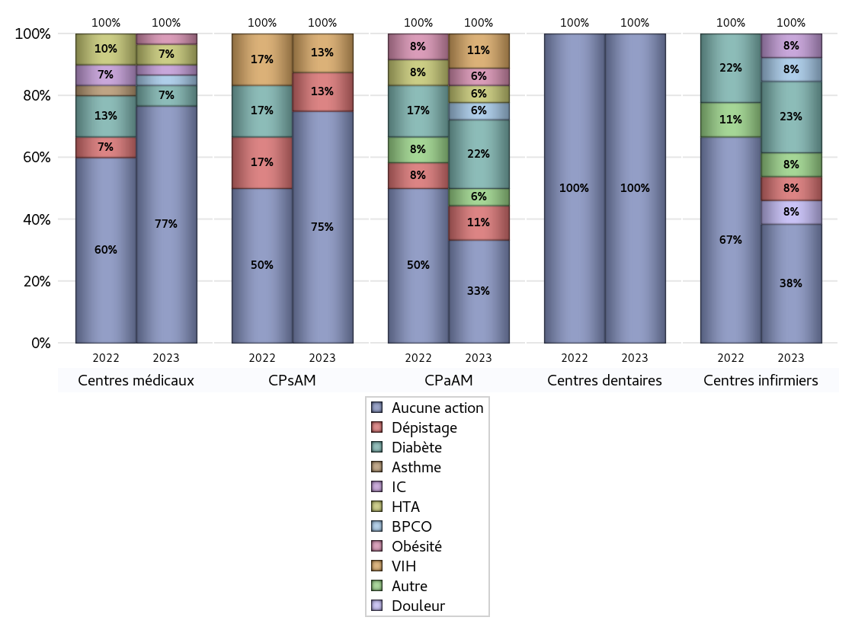
EDUCATION THERAPEUTIQUE DU PATIENT
 | centres médicaux |  |  | Centres de santé polyvalents sans auxiliaires médicaux CPsAM |  | Centres de santé polyvalents avec auxiliaires médicaux CPaAM |  | Total centres à activité médicale | Centres de santé dentaires |  |  | Centres de santé infirmiers |  | Grand Total | Dont centres de santé pluri professionnels
 | avec MG et avec auxiliaires médicaux | avec MG et sans auxiliaires médicaux | sans MG | avec MG | sans MG | avec MG | sans MG |  | avec MG et avec auxiliaires médicaux | avec MG et sans auxiliaires médicaux | sans MG | avec MG | sans MG
Aucune action | 2 | 21 | 0 | 2 | 4 | 3 | 3 | 35 | 0 | 0 | 36 | 0 | 5 | 76 | 7
Sous total aucune action | 23 |  |  | 6 |  | 6 |  |  | 36 |  |  | 5
Diabète | 0 | 2 | 0 | 0 | 0 | 4 | 0 | 6 | 0 | 0 | 0 | 0 | 3 | 9 | 4
Sous total diabète | 2 |  |  | 0 |  | 4 |  |  | 0 |  |  | 3
Asthme | 0 | 0 | 0 | 0 | 0 | 0 | 0 | 0 | 0 | 0 | 0 | 0 | 0 | 0 | 0
Sous total asthme | 0 |  |  | 0 |  | 0 |  |  | 0 |  |  | 0
BPCO | 0 | 1 | 0 | 0 | 0 | 1 | 0 | 2 | 0 | 0 | 0 | 0 | 1 | 3 | 1
Sous total BPCO | 1 |  |  | 0 |  | 1 |  |  | 0 |  |  | 1
Insuffisance cardiaque (IC) | 0 | 1 | 0 | 0 | 0 | 0 | 0 | 1 | 0 | 0 | 0 | 0 | 1 | 2 | 0
Sous total IC | 1 |  |  | 0 |  | 0 |  |  | 0 |  |  | 1
HTA | 0 | 2 | 0 | 0 | 0 | 1 | 0 | 3 | 0 | 0 | 0 | 0 | 0 | 3 | 1
Sous total HTA | 2 |  |  | 0 |  | 1 |  |  | 0 |  |  | 0
Lombalgie chronique (LC) | 0 | 0 | 0 | 0 | 0 | 0 | 0 | 0 | 0 | 0 | 0 | 0 | 0 | 0 | 0
Sous total LC | 0 |  |  | 0 |  | 0 |  |  | 0 |  |  | 0
Obésité | 0 | 1 | 0 | 0 | 0 | 1 | 0 | 2 | 0 | 0 | 0 | 0 | 0 | 2 | 1
Sous total obésité | 1 |  |  | 0 |  | 1 |  |  | 0 |  |  | 0
VIH | 0 | 0 | 0 | 1 | 0 | 2 | 0 | 3 | 0 | 0 | 0 | 0 | 0 | 3 | 2
Sous total VIH | 0 |  |  | 1 |  | 2 |  |  | 0 |  |  | 0
Douleur | 0 | 0 | 0 | 0 | 0 | 0 | 0 | 0 | 0 | 0 | 0 | 0 | 1 | 1 | 0
Sous total douleur | 0 |  |  | 0 |  | 0 |  |  | 0 |  |  | 1
Action de dépistage | 0 | 0 | 0 | 1 | 0 | 2 | 0 | 3 | 0 | 0 | 0 | 0 | 1 | 4 | 2
Sous total dépistage | 0 |  |  | 1 |  | 2 |  |  | 0 |  |  | 1
Autre | 0 | 0 | 0 | 0 | 0 | 1 | 0 | 1 | 0 | 0 | 0 | 0 | 1 | 2 | 1
Sous total autre | 0 |  |  | 0 |  | 1 |  |  | 0 |  |  | 1

Total1 des Centres de santé avec au moins une action | 0 | 2 | 0 | 1 | 0 | 5 | 0 | 8 | 0 | 0 | 0 | 0 | 4 | 12 | 5
Total2 des Centres de santé avec au moins une action | 2 |  |  | 1 |  | 5 |  |  | 0 |  |  | 4

promo santé
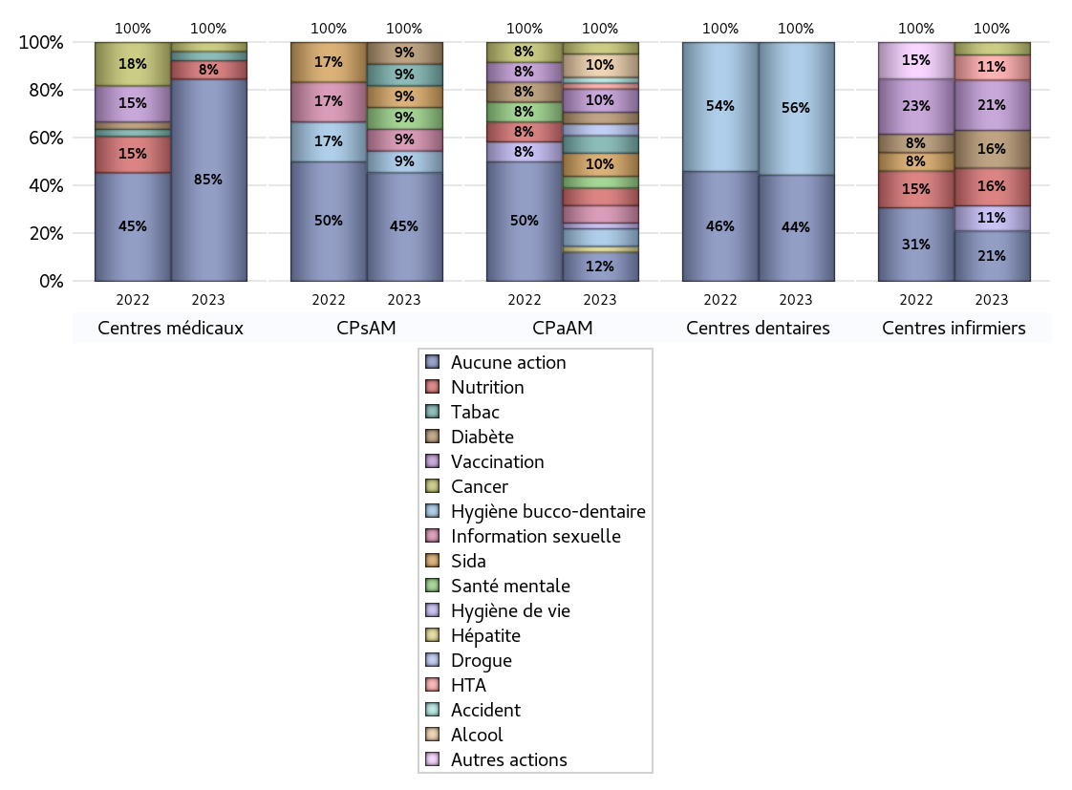
PROMOTION ET EDUCATION POUR LA SANTE
 | centres médicaux |  |  | Centres de santé polyvalents sans auxiliaires médicaux CPsAM |  | Centres de santé polyvalents avec auxiliaires médicaux CPaAM |  | Total centres à activité médicale | Centres de santé dentaires |  |  | Centres de santé infirmiers |  | Grand Total | Dont centres de santé pluri professionnels
 | avec MG et avec auxiliaires médicaux | avec MG et sans auxiliaires médicaux | sans MG | avec MG | sans MG | avec MG | sans MG |  | avec MG et avec auxiliaires médicaux | avec MG et sans auxiliaires médicaux | sans MG | avec MG | sans MG
Aucune action | 0 | 22 | 0 | 2 | 3 | 2 | 3 | 32 | 0 | 0 | 16 | 0 | 4 | 52 | 4
Sous total aucune action | 22 |  |  | 5 |  | 5 |  |  | 16 |  |  | 4
diabète | 0 | 0 | 0 | 0 | 1 | 2 | 0 | 3 | 0 | 0 | 0 | 0 | 3 | 6 | 2
Sous total diabète | 0 |  |  | 1 |  | 2 |  |  | 0 |  |  | 3
asthme | 0 | 0 | 0 | 0 | 0 | 0 | 0 | 0 | 0 | 0 | 0 | 0 | 0 | 0 | 0
Sous total asthme | 0 |  |  | 0 |  | 0 |  |  | 0 |  |  | 0
BPCO | 0 | 0 | 0 | 0 | 0 | 0 | 0 | 0 | 0 | 0 | 0 | 0 | 0 | 0 | 0
Sous total BPCO | 0 |  |  | 0 |  | 0 |  |  | 0 |  |  | 0
Insuffisance cardiaque (IC) | 0 | 0 | 0 | 0 | 0 | 0 | 0 | 0 | 0 | 0 | 0 | 0 | 0 | 0 | 0
Sous total IC | 0 |  |  | 0 |  | 0 |  |  | 0 |  |  | 0
HTA | 0 | 0 | 0 | 0 | 0 | 1 | 0 | 1 | 0 | 0 | 0 | 0 | 2 | 3 | 1
Sous total HTA | 0 |  |  | 0 |  | 1 |  |  | 0 |  |  | 2
Accident de la vie courante | 0 | 0 | 0 | 0 | 0 | 1 | 0 | 1 | 0 | 0 | 0 | 0 | 0 | 1 | 1
Sous total accident | 0 |  |  | 0 |  | 1 |  |  | 0 |  |  | 0
Alcool | 0 | 0 | 0 | 0 | 0 | 4 | 0 | 4 | 0 | 0 | 0 | 0 | 0 | 4 | 4
Sous total alcool | 0 |  |  | 0 |  | 4 |  |  | 0 |  |  | 0
cancer | 1 | 0 | 0 | 0 | 0 | 2 | 0 | 3 | 0 | 0 | 0 | 0 | 1 | 4 | 3
Sous total cancer | 1 |  |  | 0 |  | 2 |  |  | 0 |  |  | 1
Hépatite | 0 | 0 | 0 | 0 | 0 | 1 | 0 | 1 | 0 | 0 | 0 | 0 | 0 | 1 | 1
Sous total hépatite | 0 |  |  | 0 |  | 1 |  |  | 0 |  |  | 0
Hygiène bucco-dentaire | 0 | 0 | 0 | 0 | 1 | 3 | 0 | 4 | 0 | 0 | 20 | 0 | 0 | 24 | 3
Sous total hygiène bucco-dentaire | 0 |  |  | 1 |  | 3 |  |  | 20 |  |  | 0
Hygiène de vie | 0 | 0 | 0 | 0 | 0 | 1 | 0 | 1 | 0 | 0 | 0 | 0 | 2 | 3 | 1
Sous total hygiène de vie | 0 |  |  | 0 |  | 1 |  |  | 0 |  |  | 2
Infection respiratoire | 0 | 0 | 0 | 0 | 0 | 0 | 0 | 0 | 0 | 0 | 0 | 0 | 0 | 0 | 0
Sous total infection respîratoire | 0 |  |  | 0 |  | 0 |  |  | 0 |  |  | 0
Information sexuelle | 0 | 0 | 0 | 1 | 0 | 3 | 0 | 4 | 0 | 0 | 0 | 0 | 0 | 4 | 3
Sous total information sexuelle | 0 |  |  | 1 |  | 3 |  |  | 0 |  |  | 0
Nutrition | 1 | 1 | 0 | 0 | 0 | 3 | 0 | 5 | 0 | 0 | 0 | 0 | 3 | 8 | 4
Sous total nutrition | 2 |  |  | 0 |  | 3 |  |  | 0 |  |  | 3
santé mentale | 0 | 0 | 0 | 1 | 0 | 2 | 0 | 3 | 0 | 0 | 0 | 0 | 0 | 3 | 2
Sous total santé mentale | 0 |  |  | 1 |  | 2 |  |  | 0 |  |  | 0
Sida | 0 | 0 | 0 | 1 | 0 | 4 | 0 | 5 | 0 | 0 | 0 | 0 | 0 | 5 | 4
Sous total sida | 0 |  |  | 1 |  | 4 |  |  | 0 |  |  | 0
Tabac | 1 | 0 | 0 | 0 | 1 | 3 | 0 | 5 | 0 | 0 | 0 | 0 | 0 | 5 | 4
Sous total tabac | 1 |  |  | 1 |  | 3 |  |  | 0 |  |  | 0
Usage de la drogue | 0 | 0 | 0 | 0 | 0 | 2 | 0 | 2 | 0 | 0 | 0 | 0 | 0 | 2 | 2
Sous total drogue | 0 |  |  | 0 |  | 2 |  |  | 0 |  |  | 0
Vaccination | 0 | 0 | 0 | 0 | 0 | 4 | 0 | 4 | 0 | 0 | 0 | 0 | 4 | 8 | 4
Sous total vaccination | 0 |  |  | 0 |  | 4 |  |  | 0 |  |  | 4
Autres actions | 0 | 0 | 0 | 0 | 0 | 0 | 0 | 0 | 0 | 0 | 0 | 0 | 0 | 0 | 0
Sous total autres actions | 0 |  |  | 0 |  | 0 |  |  | 0 |  |  | 0

Total1 des Centres de santé avec au moins une action | 2 | 1 | 0 | 1 | 1 | 6 | 0 | 11 | 0 | 0 | 20 | 0 | 5 | 36 | 8
Total2 des Centres de santé avec au moins une action | 3 |  |  | 2 |  | 6 |  |  | 20 |  |  | 5

activités spécifiques
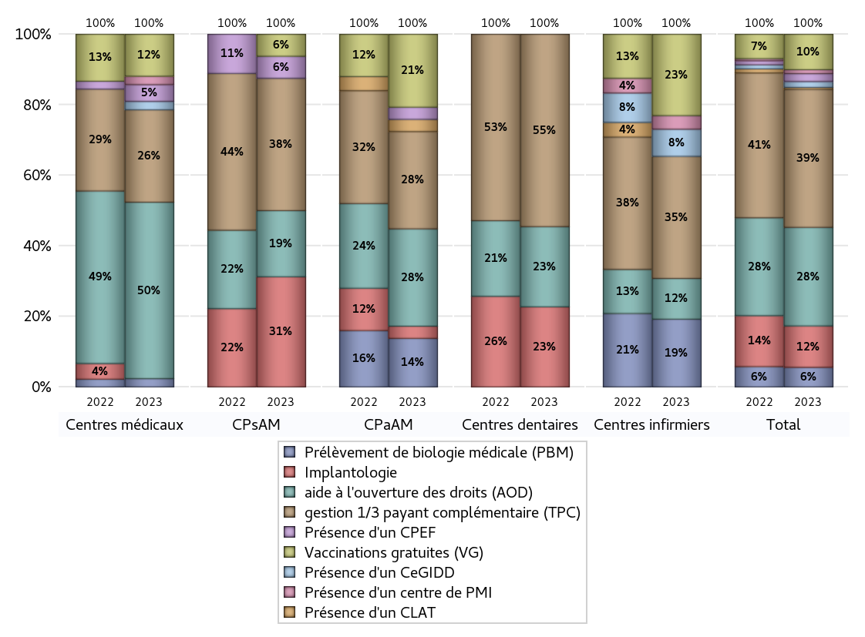
ACTIVITES SPECIFIQUES
 | centres médicaux |  |  | Centres de santé polyvalents sans auxiliaires médicaux CPsAM |  | Centres de santé polyvalents avec auxiliaires médicaux CPaAM |  | Total centres à activité médicale | Centres de santé dentaires |  |  | Centres de santé infirmiers |  | Grand Total | Dont centres de santé pluri professionnels
 | avec MG et avec auxiliaires médicaux | avec MG et sans auxiliaires médicaux | sans MG | avec MG | sans MG | avec MG | sans MG |  | avec MG et avec auxiliaires médicaux | avec MG et sans auxiliaires médicaux | sans MG | avec MG | sans MG
Prélèvement de biologie médicale (PBM) | 0 | 1 | 0 | 0 | 0 | 4 | 0 | 5 | 0 | 0 | 0 | 0 | 5 | 10 | 4
Sous total PBM | 1 |  |  | 0 |  | 4 |  |  | 0 |  |  | 5
Implantologie | 0 | 0 | 0 | 1 | 4 | 1 | 0 | 6 | 0 | 0 | 15 | 0 | 0 | 21 | 2
Sous total implanto | 0 |  |  | 5 |  | 1 |  |  | 15 |  |  | 0
aide à l'ouverture des droits (AOD) | 2 | 19 | 0 | 1 | 2 | 5 | 3 | 32 | 0 | 0 | 15 | 0 | 3 | 50 | 7
Sous total AOD | 21 |  |  | 3 |  | 8 |  |  | 15 |  |  | 3
gestion 1/3 payant complémentaire (TPC) | 2 | 9 | 0 | 2 | 4 | 6 | 2 | 25 | 0 | 0 | 36 | 0 | 9 | 70 | 9
Sous total TPC | 11 |  |  | 6 |  | 8 |  |  | 36 |  |  | 9
Présence d'un CLAT | 0 | 0 | 0 | 0 | 0 | 1 | 0 | 1 | 0 | 0 | 0 | 0 | 0 | 1 | 1
Sous total CLAT | 0 |  |  | 0 |  | 1 |  |  | 0 |  |  | 0
Présence d'un CeGIDD | 0 | 1 | 0 | 0 | 0 | 0 | 0 | 1 | 0 | 0 | 0 | 0 | 2 | 3 | 0
Sous total CeGIDD | 1 |  |  | 0 |  | 0 |  |  | 0 |  |  | 2
Présence d'un CPEF | 0 | 2 | 0 | 1 | 0 | 1 | 0 | 4 | 0 | 0 | 0 | 0 | 0 | 4 | 1
Sous total CPEF | 2 |  |  | 1 |  | 1 |  |  | 0 |  |  | 0
Présence d'un centre de PMI | 0 | 1 | 0 | 0 | 0 | 0 | 0 | 1 | 0 | 0 | 0 | 0 | 1 | 2 | 0
Sous total PMI | 1 |  |  | 0 |  | 0 |  |  | 0 |  |  | 1
Vaccination gratuite (VG) | 1 | 4 | 0 | 0 | 1 | 6 | 0 | 12 | 0 | 0 | 0 | 0 | 6 | 18 | 7
Sous total VG | 5 |  |  | 1 |  | 6 |  |  | 0 |  |  | 6
Total | 42 |  |  | 16 |  | 29 |  | 87 | 66 |  |  | 26 |  | 179 | 31

